CASETON
 |  |  |  |  |  |  |  |  |  | Fecha de solicitud:
T-120 | T-108 | T-89 | TOTAL
10 | 14 | 11 | 35 |  |  |  |  | MATERIAL |  | CASETON 19 VIVIENDAS
52 | 65 | 102 | 2552 | PZA | CASETON 50X60X15 CM POLIESTIRENO EXPANDIDO | $38.95 | $99,400.40 | PROVEEDOR |  | ESTRUTEC
105 | 130 | 111 | 4095 | PZA | CASETON 60x70x10 CM POLIESTIRENO EXPANDIDO | $62.70 | $256,756.50 | CANT | UNI | DESCRIPCION | 29-Oct-25 | 30-Oct-25 | 31-Oct-25 | 6-Nov-25 | ENTREGADO | FALTANTE
 |  |  |  |  |  |  | $356,156.90 | 1378 | PZA | CASETON 50X60X15 CM POLIESTIRENO EXPANDIDO | 848 | 530 |  |  | 1378 | 0
 |  |  |  |  |  |  |  | 2151 | PZA | CASETON 60x70x13 CM POLIESTIRENO EXPANDIDO |  |  | 996 | 940 | 1936 | 215
 |  |  |  |  |  |  |  |  |  |  |  |  |  |  | 0 | 0

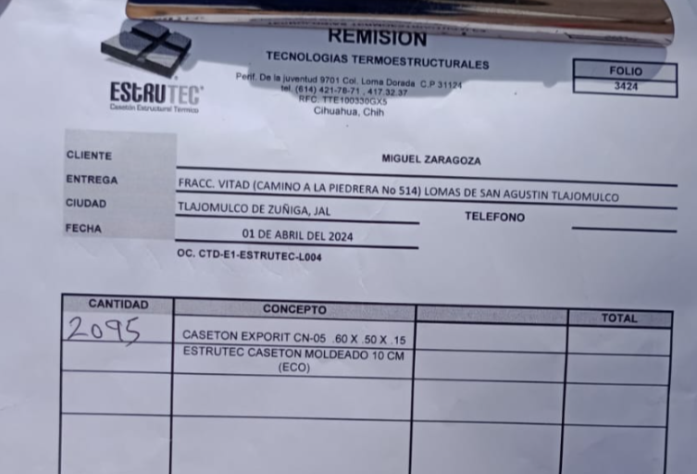

 |  |  |  |  | |

